MAJMUAH THN
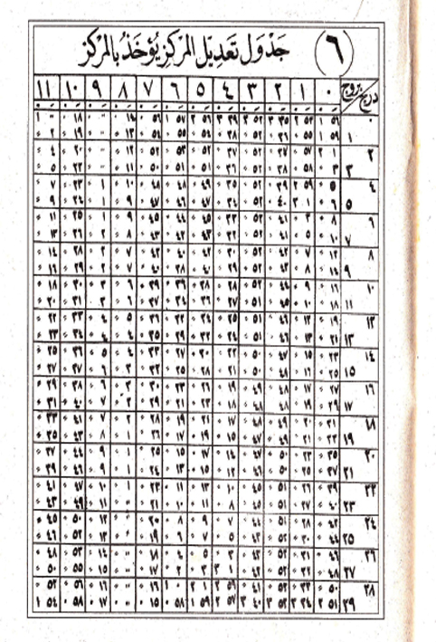
MAJMUAH | AL ALAMAH | HISOH IRD | WASAT SAMSI | AL KHOSOH | AL MARKAZ
1340 | 0.37027777778 | 11.021666667 | 5.0425 |  | 1.3552777778
1370 | 0.37444444444 | 7.045 | 6.1825 | 3.0652777778 | 2.4886111111
1400 | 0.37861111111 | 3.0683333333 | 7.3225 | 0.46472222222 | 4.1219444444
1430 | 0.38277777778 | 11.091666667 | 8.4625 | 10.363611111 | 5.2552777778
1460 | 0.38694444444 | 7.115 | 10.435833333 | 8.2627777778 | 6.3886111111
1490 | 0.39111111111 | 3.1383333333 | 11.2425 | 6.1619444444 | 8.0219444444
1520 | 0.39527777778 | 11.161944444 | 0.3825 | 4.0611111111 | 9.1552777778
1550 | 0.39944444444 | 7.185 | 2.0225 | 1.4602777778 | 7.2886111111
1580 | 0.0036111111111 | 3.2083333333 | 3.1625 | 11.359722222 | 11.421944444
1610 | 0.0077777777778 | 11.231666667 | 4.3025 | 9.2591666667 | 1.0552777778
1640 | 0.011944444444 | 7.255 | 5.4425 | 7.1583333333 | 2.1886111111
1670 | 0.016111111111 | 3.2783333333 | 6.2213888889 | 5.0575 | 3.3219444444
1700 | 0.020277777778 | 11.301666667 | 7.2225 | 2.4538888889 | 4.4552777778
1730 | 0.024444444444 | 7.325 | 8.3625 | 0.35583333333 | 5.5886111111 | 6
1760 | 0.028333333333 | 3.3483333333 | 11.0025 | 10.305 | 7.2219444444 | ج | 0 | ⁄

 |  |  |  |  |  |  |  |  |  |  |  | 10 | 27 | 41
 |  |  |  |  |  |  |  |  |  |  |  | 10 | 17 | 3
 |  |  |  |  |  |  |  |  |  |  |  | 10 | 6 | 19
 |  |  |  |  |  |  |  |  |  |  |  | 9 | 25 | 36
 |  |  |  |  |  |  |  |  |  |  |  | 9 | 16 | 52
 |  |  |  |  |  |  |  |  |  |  |  | 9 | 6 | 7
 |  |  |  |  |  |  |  |  |  |  |  | 8 | 23 | 23
 |  |  |  |  |  |  |  |  |  |  |  | 8 | 12 | 39
 |  |  |  |  |  |  |  |  |  |  |  | 8 | 1 | 56
 |  |  |  |  |  |  |  |  |  |  |  | 7 | 21 | 11
 |  |  |  |  |  |  |  |  |  |  |  | 7 | 10 | 28
 |  |  |  |  |  |  |  |  |  |  |  | 6 | 29 | 43
 |  |  |  |  |  |  |  |  |  |  |  | 6 | 19 | 0
 |  |  |  |  |  |  |  |  |  |  |  | 6 | 8 | 16
 |  |  |  |  |  |  |  |  |  |  |  | 5 | 27 | 31
 |  |  |  |  |  |  |  |  |  |  |  | 5 | 16 | 48
 |  |  |  |  |  |  |  |  |  |  |  | 5 | 6 | 5
 |  |  |  |  |  |  |  |  |  |  |  | 4 | 25 | 20
 |  |  |  |  |  |  |  |  |  |  |  | 4 | 14 | 39
 |  |  |  |  |  |  |  |  |  |  |  | 4 | 3 | 53
 |  |  |  |  |  |  |  |  |  |  |  | 3 | 23 | 8
 |  |  |  |  |  |  |  |  |  |  |  | 3 | 12 | 24
 |  |  |  |  |  |  |  |  |  |  |  | 3 | 1 | 40
 |  |  |  |  |  |  |  |  |  |  |  | 2 | 20 | 56
 |  |  |  |  |  |  |  |  |  |  |  | 2 | 0 | 12
 |  |  |  |  |  |  |  |  |  |  |  | 1 | 29 | 28
 |  |  |  |  |  |  |  |  |  |  |  | 1 | 18 | 14
 |  |  |  |  |  |  |  |  |  |  |  | 1 | 8 | 0

 |  |  |  |  |  |  |  |  | ج | 0 | ⁄
 |  |  |  |  |  |  |  |  | 0 | 0 | 0
 |  |  |  |  |  |  |  |  | 0 | 0 | 0
 |  |  |  |  |  |  |  |  | 0 | 0 | 0
 |  |  |  |  |  |  |  |  | 0 | 0 | 0
 |  |  |  |  |  |  |  |  | 0 | 0 | 0
 |  |  |  |  |  |  |  |  | 0 | 0 | 0
 |  |  |  |  |  |  |  |  | 0 | 0 | 0
 |  |  |  |  |  |  |  |  | 0 | 0 | 0
 |  |  |  |  |  |  |  |  | 0 | 0 | 0
 |  |  |  |  |  |  |  |  | 0 | 0 | 0
 |  |  |  |  |  |  |  |  | 0 | 0 | 0
 |  |  |  |  |  |  |  |  | 0 | 0 | 0
 |  |  |  |  |  |  |  |  | 0 | 0 | 0

